Sheet1
zinc_id | CanonicalSmiles | ROMol | molecular_weight | formal_charge | similarity
ZINC000002138640 | COC1OC(COC(=O)CNC(=O)OC(C)(C)C)C(O)C(O)C1O | 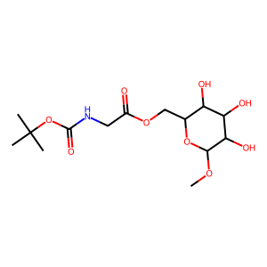 | 351.352 | 0 | 0.44519774011
ZINC000005152239 | CC(=O)Nc1ccc(OC2OC(CO)C(O)C(O)C2NC(C)=O)cc1 | 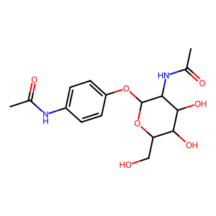 | 354.359 | 0 | 0.44298245614
ZINC000004042950 | COc1cc(C=O)ccc1OC1OC(CO)C(O)C(O)C1NC(C)=O | 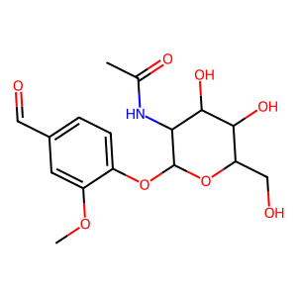 | 355.343 | 0 | 0.43430962343
ZINC000032106923 | CC(=O)OCC1OC(OC(C)=O)C2NC(=O)C(=O)NC2C1OC(C)=O | 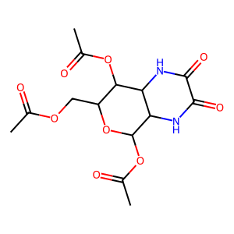 | 358.303 | 0 | 0.43330501274
ZINC000019898995 | O=C(CNC(=O)OCc1ccccc1)NC1C(O)OC(CO)C(O)C1O | 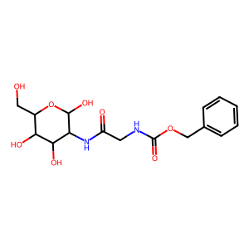 | 370.358 | 0 | 0.43304843305
ZINC000004347030 | COC(=O)c1ccccc1OC1OC(CO)C(O)C(O)C1NC(C)=O | 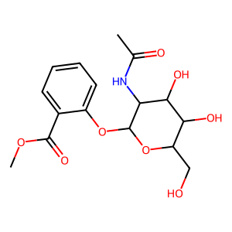 | 355.343 | 0 | 0.43249797898
ZINC000097142191 | CC(=O)NC1C(Oc2ccc(C(C)=O)c(O)c2)OC(CO)C(O)C1O | 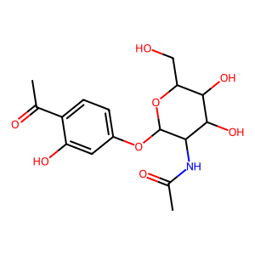 | 355.343 | 0 | 0.43157010915
ZINC000005152238 | CC(=O)Nc1ccccc1OC1OC(CO)C(O)C(O)C1NC(C)=O | 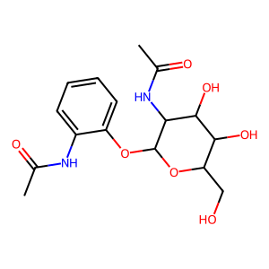 | 354.359 | 0 | 0.42471358429
ZINC000004102143 | CC1CCC2C(C(=O)[O-])=COC(OC3OC(CO)C(O)C(O)C3O)C12 | 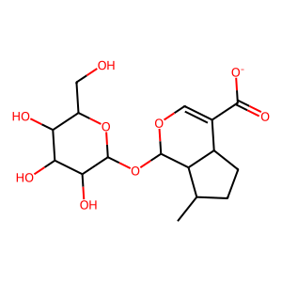 | 359.351 | -1 | 0.41929499072
ZINC000004102166 | O=C([O-])C1=COC(OC2OC(CO)C(O)C(O)C2O)C2C(CO)=CCC12 | 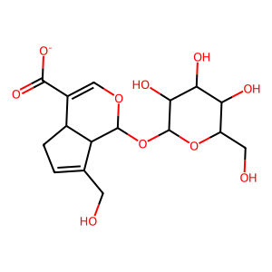 | 373.334 | -1 | 0.40837696335
ZINC000031155896 | OCC(COC1OC(CO)C(O)C(O)C1O)c1ccc2c(c1)OCO2 | 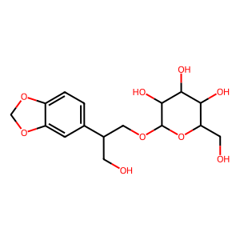 | 358.343 | 0 | 0.40676328502
ZINC000061989700 | NC(Cc1c[nH]c2ccccc12)C(=O)OCC1OC(O)C(O)C(O)C1O | 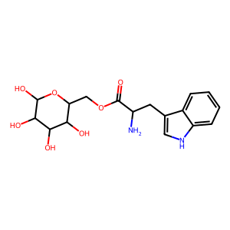 | 366.37 | 0 | 0.40566873339
ZINC000257347364 | NS(=O)(=O)c1ccc([N-]C2(O)OC(CO)C(O)C(O)C2O)cc1 | 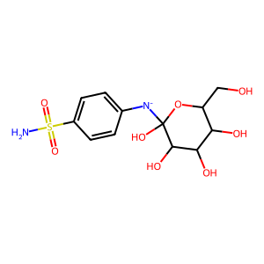 | 349.341 | -1 | 0.39791485665
ZINC000257347364 | NS(=O)(=O)c1ccc(NC2(O)OC(CO)C(O)C(O)C2O)cc1 | 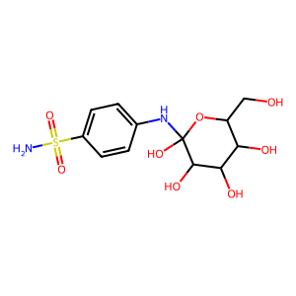 | 350.349 | 0 | 0.39791485665
ZINC000034647720 | COc1cc(C=CC(=O)OCC2OC(O)C(O)C(O)C2O)ccc1O | 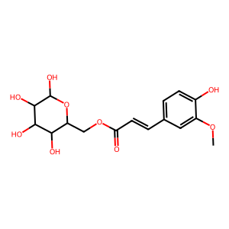 | 356.327 | 0 | 0.38568588469
ZINC000004082214 | COc1cc2ccc(=O)oc2cc1OC1OC(CO)C(O)C(O)C1O | 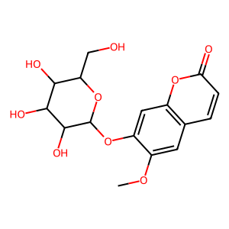 | 354.311 | 0 | 0.37762825904
ZINC000038697541 | COc1cc(C(=O)[O-])cc(OC)c1OC1OC(CO)C(O)C(O)C1O | 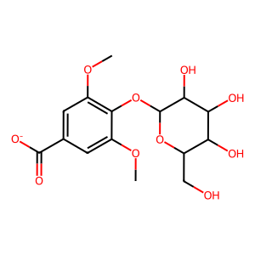 | 359.307 | -1 | 0.37665782493
ZINC000001784491 | COc1cc2ccc(=O)oc2c(OC2OC(CO)C(O)C(O)C2O)c1[O-] | 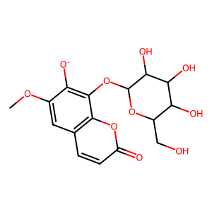 | 369.302 | -1 | 0.3746130031
ZINC000001784491 | COc1cc2ccc(=O)oc2c(OC2OC(CO)C(O)C(O)C2O)c1O |  | 370.31 | 0 | 0.3746130031
ZINC000003779261 | COc1cc(C=CCO)cc(OC)c1OC1OC(CO)C(O)C(O)C1O | 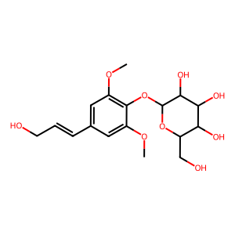 | 372.37 | 0 | 0.37277580071
ZINC000031155496 | COc1ccc(CCC(=O)[O-])c(OC2OC(CO)C(O)C(O)C2O)c1 | 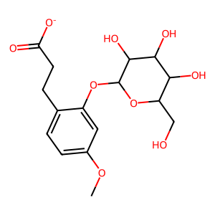 | 357.335 | -1 | 0.37170474517
ZINC000031156069 | Cc1cc(=O)c2c(O)cc(OC3OC(CO)C(O)C(O)C3O)cc2o1 | 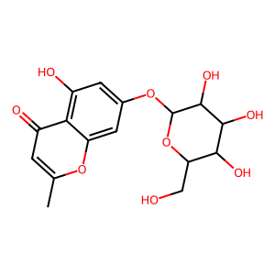 | 354.311 | 0 | 0.3690851735
ZINC000031156069 | Cc1cc(=O)c2c([O-])cc(OC3OC(CO)C(O)C(O)C3O)cc2o1 | 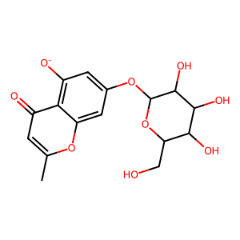 | 353.303 | -1 | 0.3690851735
ZINC000031156069 | Cc1cc([O-])c2c(=O)cc(OC3OC(CO)C(O)C(O)C3O)cc-2o1 | 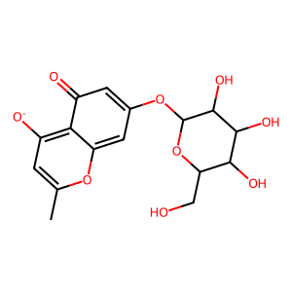 | 353.303 | -1 | 0.35641399417
ZINC000031156069 | Cc1cc(O)c2c(=O)cc(OC3OC(CO)C(O)C(O)C3O)cc-2o1 | 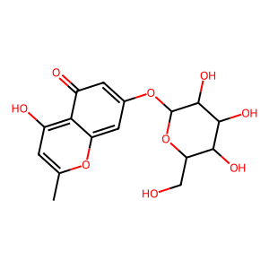 | 354.311 | 0 | 0.35641399417
ZINC000220742837 | Cn1c(=O)[nH]cc(CC(=O)NC2C3CCOC3C2NS(C)(=O)=O)c1=O | 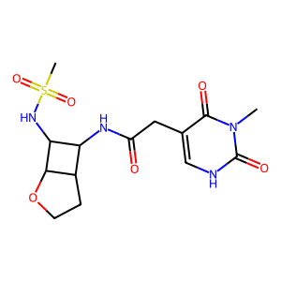 | 372.403 | 0 | 0.34632034632
ZINC000219999644 | CS(=O)(=O)NC1C(NC(=O)c2[nH]nc3c2COCC3)C2CCOC21 | 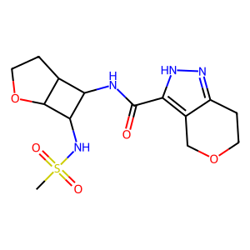 | 356.404 | 0 | 0.34415145368
ZINC000222484488 | COc1c[nH]c(C(=O)NC2C3CCOC3C2NS(C)(=O)=O)cc1=O | 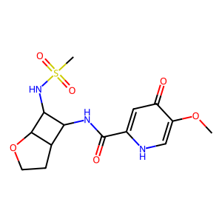 | 357.388 | 0 | 0.34144595562
ZINC000222547028 | CS(=O)(=O)NC1C(NC(=O)CCn2ccc(=O)[nH]c2=O)C2CCOC21 | 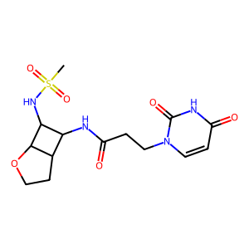 | 372.403 | 0 | 0.34142640364
ZINC000008738368 | CC(=O)OC1C(=O)OC2C1OC(n1ccc(=O)[nH]c1=O)C2OC(C)=O | 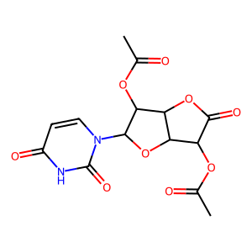 | 354.271 | 0 | 0.33864265928
ZINC000223613258 | CS(=O)(=O)NC1C(NC(=O)c2ccc3nnnn3c2)C2CCOC21 | 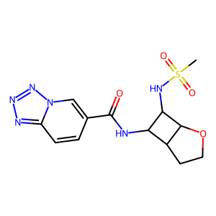 | 352.376 | 0 | 0.33801827126
ZINC000004214908 | CC(=O)OCC1OC(n2ncc(=O)[n-]c2=O)C(OC(C)=O)C1OC(C)=O | 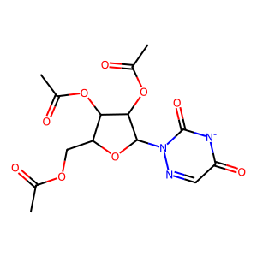 | 370.294 | -1 | 0.33662667608
ZINC000219709829 | CS(=O)(=O)NC1C(NC(=O)c2ccn3nnnc3c2)C2CCOC21 | 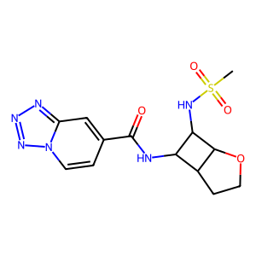 | 352.376 | 0 | 0.3357771261
ZINC000016021941 | COCCN1C(=O)C2C(CC(N)=O)NC3(C(=O)Nc4ccccc43)C2C1=O | 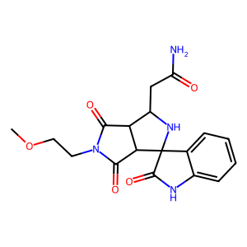 | 372.381 | 0 | 0.33530805687
ZINC000012660923 | CC(=O)OC1COC(n2ncc(=O)[n-]c2=O)C(OC(C)=O)C1OC(C)=O | 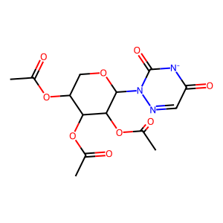 | 370.294 | -1 | 0.3323903819
ZINC000222530157 | CS(=O)(=O)NC1C(NC(=O)CCC2=NNC(=O)CC2)C2CCOC21 | 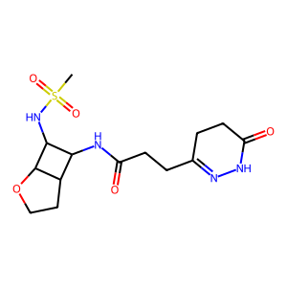 | 358.42 | 0 | 0.33094669849
ZINC000223761585 | CS(=O)(=O)NC1C(NC(=O)Cn2ccc(=O)[nH]c2=O)C2CCOC21 | 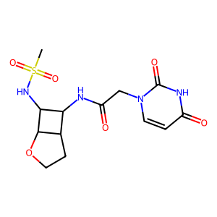 | 358.376 | 0 | 0.33086053412
ZINC000021299253 | CC(=O)C(O)C1OC(n2ccc(=O)[nH]c2=O)C(O)(C(C)=O)C1(O)C(C)=O | 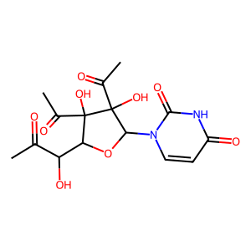 | 370.314 | 0 | 0.33077905492
ZINC000219257048 | CN1CC(=O)N(CC(=O)NC2C3CCOC3C2NS(C)(=O)=O)C1=O | 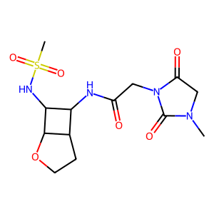 | 360.392 | 0 | 0.32924021489
ZINC000008740325 | CN1CCN(c2nc3c(N)ncnc3n2C2OC(CO)C(O)C2O)CC1 | 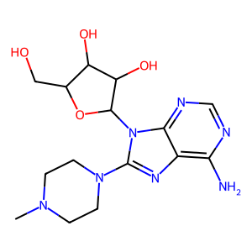 | 365.394 | 0 | 0.32852664577
ZINC000075260902 | O=c1[nH]cnc2nc(N3CCCCC3)n(C3OC(CO)C(O)C3O)c12 | 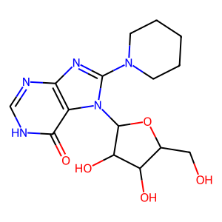 | 351.363 | 0 | 0.32827324478
ZINC000222302050 | Cc1cc(C)n(CC(=O)NC2C3CCOC3C2NS(C)(=O)=O)c(=O)n1 | 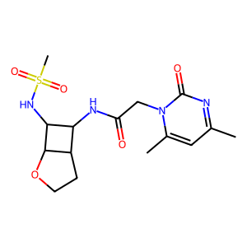 | 370.431 | 0 | 0.32810271041
ZINC000008740366 | Nc1ncnc2c1nc(N1CCOCC1)n2C1OC(CO)C(O)C1O | 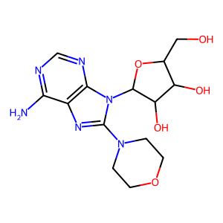 | 352.351 | 0 | 0.32644110276
ZINC000000598966 | CC(=O)OCC1OC(n2ccc(=O)[nH]c2=O)C(OC(C)=O)C1OC(C)=O | 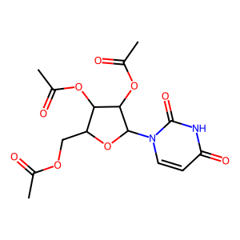 | 370.314 | 0 | 0.32510885341
ZINC000005886092 | O=c1[nH]cnc2c1nc(N1CCCCC1)n2C1OC(CO)C(O)C1O | 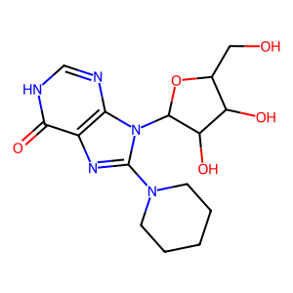 | 351.363 | 0 | 0.32442510876
ZINC000012406604 | Nc1nc2c(nc(N3CCCCC3)n2C2OC(CO)C(O)C2O)c(=O)[nH]1 | 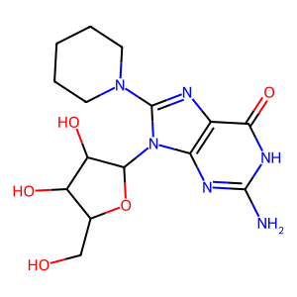 | 366.378 | 0 | 0.32435740514
ZINC000002151124 | CN1CCN(c2nc3c(=O)[nH]cnc3n2C2OC(CO)C(O)C2O)CC1 | 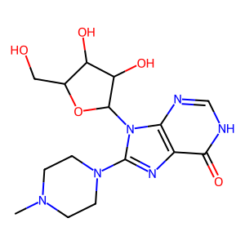 | 366.378 | 0 | 0.32424054557
ZINC000012318139 | CC1CCN(c2nc3c(=O)[nH]cnc3n2C2OC(CO)C(O)C2O)CC1 | 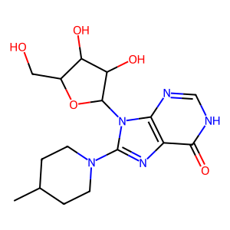 | 365.39 | 0 | 0.32365657813
ZINC000008636892 | Nc1nc2c(nc(N3CCCC3)n2C2OC(CO)C(O)C2O)c(=O)[nH]1 | 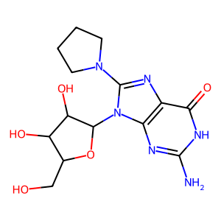 | 352.351 | 0 | 0.32331288344
ZINC000004095542 | O=C([O-])c1cc(=O)[nH]c(=O)n1C1OC(COP(=O)([O-])[O-])C(O)C1O | 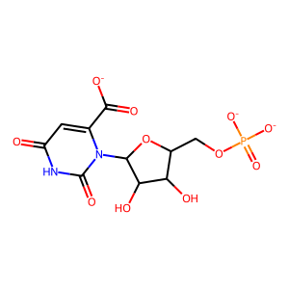 | 365.167 | -3 | 0.32328415651
ZINC000003794575 | OCC1OC(n2cnc3c(NC4CCCC4O)ncnc32)C(O)C1O | 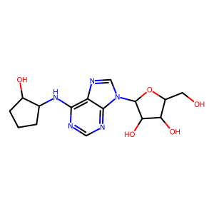 | 351.363 | 0 | 0.32273028496
ZINC000002090819 | Nc1nc2c(nc(N3CCOCC3)n2C2OC(CO)C(O)C2O)c(=O)[nH]1 |  | 368.35 | 0 | 0.32173382173
ZINC000004257481 | O=c1[nH]cnc2c1nc(N1CCOCC1)n2C1OC(CO)C(O)C1O |  | 353.335 | 0 | 0.32096474954
ZINC000220268234 | CS(=O)(=O)NC1C(NC(=O)Cc2cc(=O)[nH]c(N)n2)C2CCOC21 |  | 357.392 | 0 | 0.31947483589
ZINC000064857864 | CC(=O)OCC1OC(n2cnc(N)nc2=O)C(OC(C)=O)C1OC(C)=O |  | 370.318 | 0 | 0.31885182312
ZINC000222939113 | O=c1[nH]cc(S(=O)(=O)NC2COCCC2Oc2ccccn2)c(=O)[nH]1 |  | 368.371 | 0 | 0.31781701445
ZINC000222939113 | O=c1[nH]cc(S(=O)(=O)[N-]C2COCCC2Oc2ccccn2)c(=O)[nH]1 |  | 367.363 | -1 | 0.31781701445
ZINC000017198126 | CC(C)C(=O)Nc1nc2c(ncn2C2OC(CO)C(O)C2O)c(=O)[nH]1 |  | 353.335 | 0 | 0.31623931624
ZINC000002571374 | O=c1[nH]c(=O)c2nc(Br)n(C3OC(CO)C(O)C3O)c2[nH]1 |  | 363.124 | 0 | 0.31507731959
ZINC000020592121 | CC1=NN(CCN2CCOCC2)c2nc3c(c(=O)n(C)c(=O)n3C)n2C1 |  | 361.406 | 0 | 0.31497524752
ZINC000092028406 | COCC(=O)N1CCc2nc[nH]c2C12CCN(C(=O)Cn1cnnn1)CC2 |  | 374.405 | 0 | 0.31486486486
ZINC000092028406 | COCC(=O)N1CCc2[nH]cnc2C12CCN(C(=O)Cn1cnnn1)CC2 |  | 374.405 | 0 | 0.31486486486
ZINC000091746364 | CC(O)C(N)C(=O)N1CCC2(CC1)c1nc[nH]c1CCN2S(C)(=O)=O |  | 371.463 | 0 | 0.31435963777
ZINC000009419689 | Cc1cc(O)c(C2(O)C(=O)[N-]C(=O)NC2=O)c(=O)n1Cc1cccnc1 |  | 357.302 | -1 | 0.3137755102
ZINC000003927870 | Nc1nc(F)nc2c1ncn2C1OC(COP(=O)([O-])[O-])C(O)C1O |  | 363.198 | -2 | 0.31341301461
ZINC000219478939 | NC(=O)COC1COCCC1NC(=O)c1ccc(S(N)(=O)=O)cc1 |  | 357.388 | 0 | 0.3107606679
ZINC000003998978 | CC(=O)Nc1ccc(NC(C)=O)c(NC2OC(C(O)CO)C(O)C2O)c1 |  | 369.374 | 0 | 0.31037489102
ZINC000004521935 | CC(=CCNc1ncnc2c1ncn2C1OC(CO)C(O)C1O)CO |  | 351.363 | 0 | 0.3098782138
ZINC000002083275 | Nc1nc2c(nc(Br)n2C2OC(CO)C(O)C2O)c(=O)[nH]1 |  | 362.14 | 0 | 0.30931122449
ZINC000077386390 | COCCN1CC23C=CC(O2)C(C(=O)N2CCS(=O)(=O)CC2)C3C1=O |  | 370.427 | 0 | 0.30910425844
ZINC000035259676 | O=c1cc(I)n(C2OC(CO)C(O)C2O)c(=O)[nH]1 |  | 370.099 | 0 | 0.30852601156
ZINC000012652346 | Cn1nc([O-])c(=O)nc1SCC1=C(C(=O)[O-])N2C(=O)C(N)C2SC1 |  | 369.384 | -2 | 0.30838131798
ZINC000012652346 | Cn1nc([O-])c(=O)nc1SCC1=C(C(=O)[O-])N2C(=O)C([NH3+])C2SC1 |  | 370.392 | -1 | 0.30838131798
ZINC000011835594 | COCCn1c(C(=O)NCC(O)CO)cc2c(=O)n(C)c(=O)n(C)c21 |  | 354.363 | 0 | 0.3073015873
ZINC000220502370 | O=c1[nH]cc(S(=O)(=O)NC2CCOCC2Oc2ccccn2)c(=O)[nH]1 |  | 368.371 | 0 | 0.30721003135
ZINC000220502370 | O=c1[nH]cc(S(=O)(=O)[N-]C2CCOCC2Oc2ccccn2)c(=O)[nH]1 |  | 367.363 | -1 | 0.30721003135
ZINC000005224737 | Nc1nc2c(ncn2C2OC(CO)C(O)C2OP(=O)([O-])[O-])c(=O)[nH]1 |  | 361.207 | -2 | 0.30700636943
ZINC000012652346 | Cn1[n-]c(=O)c(=O)nc1SCC1=C(C(=O)[O-])N2C(=O)C(N)C2SC1 |  | 369.384 | -2 | 0.30694980695
ZINC000012652346 | Cn1[n-]c(=O)c(=O)nc1SCC1=C(C(=O)[O-])N2C(=O)C([NH3+])C2SC1 |  | 370.392 | -1 | 0.30694980695
ZINC000011845431 | CCCCn1c(C(=O)NCC(O)CO)cc2c(=O)n(C)c(=O)n(C)c21 |  | 352.391 | 0 | 0.30657395702
ZINC000012541368 | CC1CN(Cc2nc3c(c(=O)n(C)c(=O)n3C)n2CC(N)=O)CC(C)O1 |  | 364.406 | 0 | 0.30648330059
ZINC000004228292 | O=c1[nH]c(=O)c2ncn(C3OC(COP(=O)([O-])[O-])C(O)C3O)c2[nH]1 |  | 362.191 | -2 | 0.30620413609
ZINC000091426318 | CS(=O)(=O)N1CCc2[nH]cnc2C12CCN(C(=O)CNC(N)=O)CC2 |  | 370.435 | 0 | 0.30513988289
ZINC000091426318 | CS(=O)(=O)N1CCc2nc[nH]c2C12CCN(C(=O)CNC(N)=O)CC2 |  | 370.435 | 0 | 0.30513988289
ZINC000222271623 | NC(=O)COC1CCOCC1NC(=O)c1cnc2c(O)cccn2c1=O |  | 362.342 | 0 | 0.30508474576
ZINC000084575081 | CC(C)CC(NS(=O)(=O)c1cc(C(N)=O)n(C)c1)C(=O)NCCO |  | 360.436 | 0 | 0.30448222566
ZINC000004807333 | Nc1nc2c(ncn2C2OC(CO)C(OP(=O)([O-])[O-])C2O)c(=O)[nH]1 |  | 361.207 | -2 | 0.30443285528
ZINC000012806495 | CCCn1c(N)c(C(=O)CN(C)C2CCS(=O)(=O)C2)c(=O)n(C)c1=O |  | 372.447 | 0 | 0.30402684564
ZINC000022022860 | CCN(CC)S(=O)(=O)c1c(N)[nH]c2c(c1=O)c(=O)n(C)c(=O)n2C |  | 357.392 | 0 | 0.30366161616
ZINC000013522378 | Nc1ncnc2c1ncn2C1OC(CSCC([NH3+])C(=O)[O-])C(O)C1O |  | 370.391 | 0 | 0.30284552846
ZINC000001406378 | Cn1c(=O)c2nc(N3CCN(C(=O)C4CCCO4)CC3)[nH]c2n(C)c1=O |  | 362.39 | 0 | 0.30261348006
ZINC000012921696 | Cn1c(N)c(C(=O)Cn2nnn(-c3ccccc3)c2=O)c(=O)n(C)c1=O |  | 357.33 | 0 | 0.30220492866
ZINC000002159505 | Nc1nc2c(ncn2C2OC(COP(=O)([O-])[O-])C(O)C2O)c(=O)[nH]1 |  | 361.207 | -2 | 0.30204890945
ZINC000223305997 | Cn1c(=O)[nH]c2ccc(S(=O)(=O)NC3CCOCC3O)cc2c1=O |  | 355.372 | 0 | 0.30129672006
ZINC000020291331 | Cn1c(=O)c2c(nc(CN3CCOCC3)n2CC(O)CO)n(C)c1=O |  | 353.379 | 0 | 0.30104712042
ZINC000095509243 | Cc1nc2n(c1C(=O)N(C)C)CCN(C(=O)c1cc(=O)n(C)c(=O)n1C)C2 |  | 374.401 | 0 | 0.30057434588
ZINC000069198869 | Cn1c(N)c(C(=O)CN2CCC(C3OCCO3)CC2)c(=O)n(C)c1=O |  | 352.391 | 0 | 0.30021913806
ZINC000220204578 | O=c1[nH]cc(S(=O)(=O)N2CCn3nc(C(O)C4CC4)cc3C2)c(=O)[nH]1 |  | 367.387 | 0 | 0.3001310616

